Help
For Help |  | Programer
माध्यमिक शिक्षा बोर्ड राजस्थान, अजमेर द्वारा आयोजित माध्यमिक/उच्च माध्यमिक बोर्ड परीक्षा-2023 के लिए परीक्षा केंद्र पर परीक्षार्थियों की बैठक हेतु आवश्यक सभी प्रपत्र के प्रिंट प्राप्त करें. |  | 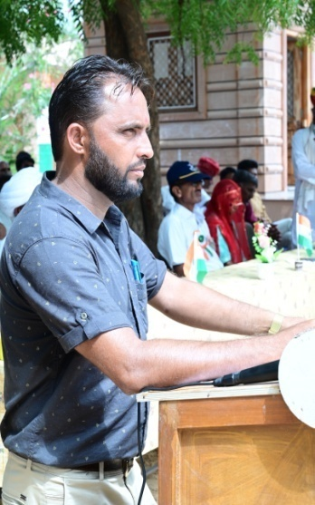
निर्देश:-
1- सर्वप्रथम बोर्ड वेबसाइट से प्राप्त Center Nominal Roll List को PDF में Save कर Ilovepdf लिंक के माध्यम से Excel में Convert करके यहाँ ROLL LIST में डेटा Paste करें.
2- School Wise Roll Number List शीट में आवश्यक पूर्तियां कर आगामी शीट में आपकी विद्यालय/केंद्र की भौतिक स्थिति अनुसार बैठक बनायें जिनसे सम्बंधित सम्पूर्ण प्रपत्र यहाँ उपलब्ध है
For my latest and updated usefull program visit links given bellow
https://rajteachers.net/ummed-tarad-excel-software | https://rajsevak.com/ummed-tarad-excel-software/ | UMMED TARAD
https://shalaweb.com/ummed-tarad/ | https://studywithrsm.com/ummed-tarad-excel-programmer-teacher/
https://www.ashwinisharma.com/p/ummed-tarad-excel-programs.html | https://shalasugam.com/mr-ummed-tarad-excel-software/ | (GSSS RAIMALWADA, JODHPUR)
Last Updated:-12-03-2023 |  | MOBILE NO.-9166973141

